Data
Holdbarhet av |  | Reticulocytter i kjøleskap

Tillatt bias | 8.6 | %, og tillatt totalfeil |  | 14.6 | %

0 | 51.1 | 53.7 | 50.8 | 80.2 | 57.5 | 45.1 | 70.7 | 36.4 | 67 | 62.8 | 42.1 | 52.3
12 | 57 | 59.1 | 50.3 | 80.8 | 61.7 | 43.1 | 67.2 | 35 | 69.5 | 65.6 | 40.1 | 52.8
24 | 61.6 | 59.6 | 51.1 | 84.5 | 60.4 | 49.5 | 68.9 | 37 | 74.5 | 66.2 | 38.4 | 52.3
36 | 62.2 | 62.5 | 56.1 | 80.6 | 63.4 | 45.6 | 65.9 | 39 | 66.7 | 59.3 | 41 | 47.3
48 | 54.6 | 55.4 | 50.6 | 86.8 | 65.1 | 47.4 | 70.8 | 33.6 | 69.2 | 63.4 | 42.5 | 52
60 | 54.3 | 58.5 | 50.7 | 80.1 | 61.1 | 42 | 70.8 | 34.6 | 76.7 | 59 | 37.3 | 56.9
72 | 55.6 | 59.9 | 52.2 | 85.8 | 62.7 | 50.9 | 73.5 | 33.4 | 68.9 | 62.2 | 40.1 | 53.7
84
 | Tid 0 | Tid 1 | Tid 2 | Tid 3 | Tid 4 | Tid 5 | Tid 6 | Tid 7 | Tid 8
Timer | 0 | 12 | 24 | 36 | 48 | 60 | 72 | 84
Prøve nr | Målte verdier
1 | 51.1 | 57 | 61.6 | 62.2 | 54.6 | 54.3 | 55.6
2 | 53.7 | 59.1 | 59.6 | 62.5 | 55.4 | 58.5 | 59.9
3 | 50.8 | 50.3 | 51.1 | 56.1 | 50.6 | 50.7 | 52.2
4 | 80.2 | 80.8 | 84.5 | 80.6 | 86.8 | 80.1 | 85.8
5 | 57.5 | 61.7 | 60.4 | 63.4 | 65.1 | 61.1 | 62.7
6 | 45.1 | 43.1 | 49.5 | 45.6 | 47.4 | 42 | 50.9
7 | 70.7 | 67.2 | 68.9 | 65.9 | 70.8 | 70.8 | 73.5
8 | 36.4 | 35 | 37 | 39 | 33.6 | 34.6 | 33.4
9 | 67 | 69.5 | 74.5 | 66.7 | 69.2 | 76.7 | 68.9
10 | 62.8 | 65.6 | 66.2 | 59.3 | 63.4 | 59 | 62.2
11 | 42.1 | 40.1 | 38.4 | 41 | 42.5 | 37.3 | 40.1
12 | 52.3 | 52.8 | 52.3 | 47.3 | 52 | 56.9 | 53.7
13 | 92.6 | 90.9 | 92.9 | 92.1 | 94.4 | 94.5 | 99.9
14 | 109.5 | 113.8 | 104.9 | 114 | 100.7 | 101 | 101.4
15 | 61.3 | 62.2 | 57.7 | 59.8 | 62.9 | 59.8 | 57.3
16 | 42.6 | 42.3 | 47.4 | 46 | 46.7 | 43.1 | 44.2
17 | 39.5 | 43.2 | 46.1 | 41.8 | 48.3 | 44.4 | 41.5
18 | 49.3 | 48.4 | 49.1 | 56.4 | 54.2 | 51.8 | 51.6
19 | 66.8 | 68.7 | 65.5 | 71.9 | 60.1 | 67.9 | 66.2
20 | 38.6 | 39.1 | 39.7 | 39.2 | 35.4 | 37.5 | 37.6
21
22
23
24
25
26
27
28
29
30
31
32
33 |  |  |  |  |  |  |  |  |  | Figur 1. Hver linje representerer måleverdiene for en enkelt prøve.
34
35
36
37
38
39
40
41
42
43
44
45
46
47
48
49
50

 | Prosent (blå tall er større enn tillatt totalfeil)

0 | 100.00 | 100.00 | 100.00 | 100.00 | 100.00 | 100.00 | 100.00 | 100.00 | 100.00 | 100.00 | 100.00 | 100.00
12 | 111.55 | 110.06 | 99.02 | 100.75 | 107.30 | 95.57 | 95.05 | 96.15 | 103.73 | 104.46 | 95.25 | 100.96
24 | 120.55 | 110.99 | 100.59 | 105.36 | 105.04 | 109.76 | 97.45 | 101.65 | 111.19 | 105.41 | 91.21 | 100.00
36 | 121.72 | 116.39 | 110.43 | 100.50 | 110.26 | 101.11 | 93.21 | 107.14 | 99.55 | 94.43 | 97.39 | 90.44
48 | 106.85 | 103.17 | 99.61 | 108.23 | 113.22 | 105.10 | 100.14 | 92.31 | 103.28 | 100.96 | 100.95 | 99.43
60 | 106.26 | 108.94 | 99.80 | 99.88 | 106.26 | 93.13 | 100.14 | 95.05 | 114.48 | 93.95 | 88.60 | 108.80
72 | 108.81 | 111.55 | 102.76 | 106.98 | 109.04 | 112.86 | 103.96 | 91.76 | 102.84 | 99.04 | 95.25 | 102.68
84 | 0.00 | 0.00 | 0.00 | 0.00 | 0.00 | 0.00 | 0.00 | 0.00 | 0.00 | 0.00 | 0.00 | 0.00
 | 0.00 | 0.00 | 0.00 | 0.00 | 0.00 | 0.00 | 0.00 | 0.00 | 0.00 | 0.00 | 0.00 | 0.00
Prøve nr | Tid 0 | Tid 1 | Tid 2 | Tid 3 | Tid 4 | Tid 5 | Tid 6 | Tid 7 | Tid 8
1 | 100.00 | 111.55 | 120.55 | 121.72 | 106.85 | 106.26 | 108.81
2 | 100.00 | 110.06 | 110.99 | 116.39 | 103.17 | 108.94 | 111.55
3 | 100.00 | 99.02 | 100.59 | 110.43 | 99.61 | 99.80 | 102.76
4 | 100.00 | 100.75 | 105.36 | 100.50 | 108.23 | 99.88 | 106.98
5 | 100.00 | 107.30 | 105.04 | 110.26 | 113.22 | 106.26 | 109.04
6 | 100.00 | 95.57 | 109.76 | 101.11 | 105.10 | 93.13 | 112.86
7 | 100.00 | 95.05 | 97.45 | 93.21 | 100.14 | 100.14 | 103.96
8 | 100.00 | 96.15 | 101.65 | 107.14 | 92.31 | 95.05 | 91.76
9 | 100.00 | 103.73 | 111.19 | 99.55 | 103.28 | 114.48 | 102.84
10 | 100.00 | 104.46 | 105.41 | 94.43 | 100.96 | 93.95 | 99.04
11 | 100.00 | 95.25 | 91.21 | 97.39 | 100.95 | 88.60 | 95.25
12 | 100.00 | 100.96 | 100.00 | 90.44 | 99.43 | 108.80 | 102.68
13 | 100.00 | 98.16 | 100.32 | 99.46 | 101.94 | 102.05 | 107.88
14 | 100.00 | 103.93 | 95.80 | 104.11 | 91.96 | 92.24 | 92.60
15 | 100.00 | 101.47 | 94.13 | 97.55 | 102.61 | 97.55 | 93.47
16 | 100.00 | 99.30 | 111.27 | 107.98 | 109.62 | 101.17 | 103.76
17 | 100.00 | 109.37 | 116.71 | 105.82 | 122.28 | 112.41 | 105.06
18 | 100.00 | 98.17 | 99.59 | 114.40 | 109.94 | 105.07 | 104.67
19 | 100.00 | 102.84 | 98.05 | 107.63 | 89.97 | 101.65 | 99.10
20 | 100.00 | 101.30 | 102.85 | 101.55 | 91.71 | 97.15 | 97.41
21
22
23
24
25
26
27
28
29
30
31
32
33
34
35
36
37
38
39 |  |  |  |  |  |  |  |  |  | Figur 2. De røde punktene viser gjennomsnitt for hvert tidspunkt, i prosent av utgangsverdi. De lottrette intervallene er 90% konfidensintervall for gjennomsnittene, og området mellom de røde linjene er tillatt bias. De blå punktene markerer enkeltverdier i prosent av utgangsverdi, og området mellom de blå linjene er tillatt totalfeil.
40
41
42
43
44
45
46
47
48
49
50
Mean | 100.00 | 101.72 | 103.90 | 104.05 | 102.66 | 101.23 | 102.57
n | 20.00 | 20.00 | 20.00 | 20.00 | 20.00 | 20.00 | 20.00 | 0.00 | 0.00
SD | 0.00 | 4.97 | 7.61 | 8.09 | 7.91 | 6.94 | 6.21
SEM | 0.00 | 1.11 | 1.70 | 1.81 | 1.77 | 1.55 | 1.39
t | 1.73 | 1.73 | 1.73 | 1.73 | 1.73 | 1.73 | 1.73
t x SEM | 0.00 | 1.92 | 2.94 | 3.13 | 3.06 | 2.68 | 2.40
Minimum | 100.00 | 95.05 | 91.21 | 90.44 | 89.97 | 88.60 | 91.76
Maksimum | 100.00 | 111.55 | 120.55 | 121.72 | 122.28 | 114.48 | 112.86
Bias nedre gr | 91.41 | 91.41 | 91.41 | 91.41 | 91.41 | 91.41 | 91.41 | 91.41 | 91.41
Bias øvre gr | 108.59 | 108.59 | 108.59 | 108.59 | 108.59 | 108.59 | 108.59 | 108.59 | 108.59
TEA nedre gr | 85.44 | 85.44 | 85.44 | 85.44 | 85.44 | 85.44 | 85.44 | 85.44 | 85.44
TEA øvre gr | 114.56 | 114.56 | 114.56 | 114.56 | 114.56 | 114.56 | 114.56 | 114.56 | 114.56

Krav
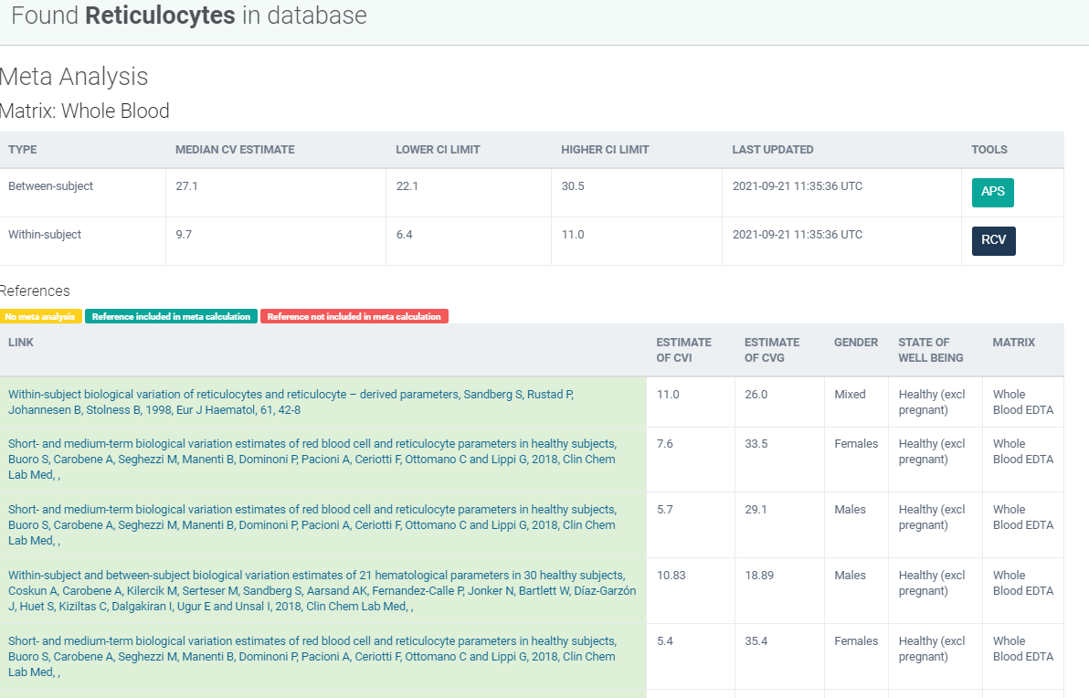
Legge inn:
7.6 | CVi
33.5 | CVg | Prosent
 | ROT av (CVi2 + CVg2) | 34.35
 | I < | 3.80
 | B < | 8.59
 | TE< | 14.86

Kopi fra EFLM database 210811 |  | EFLM Biological Variation

